VencFimPlaca
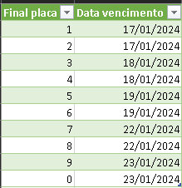
Atualize as datas de vencimento da guia, conforme definido pela Fazenda do Estado do Paraná. Para acessar, clique aqui.
Final placa | Data vencimento
1 | 2024-01-17
2 | 2024-01-17
3 | 2024-01-18
4 | 2024-01-18
5 | 2024-01-19
6 | 2024-01-19
7 | 2024-01-22
8 | 2024-01-22
9 | 2024-01-23
0 | 2024-01-23

Dados
Informe os Renavams na coluna "Renavam" e suas respectivas placas na coluna "Placa".
É importante que não haja divergências, pois a guia de IPVA pode não ser gerada em caso de data de vencimento incorreta.
Renavam | Placa | FinalPlaca | Data vencimento

